1.LLOC
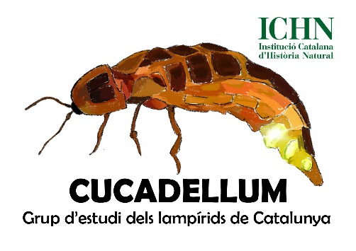
ALTA D'UN LLOC DE MOSTREIG
RESPONSABLE
Nom del responsable
Cognoms
Correu electrònic
Mòbil (opcional)

LLOC / Transecte
Codi del lloc de mostreig | No omplir
Municipi
Comarca
Localització concreta
Coordenades del punt d'inici
Coordenades del punt final
Llargada del transecte (uns 500m)
Altitut mitjana en m.
Grau d’il·luminació artificial
Descripció de vegetació
Descripció Secció 1 (i longitud)
Descripció Secció 2 (i longitud)
Descripció Secció 3 (i longitud)
Descripció Secció 4 (i longitud)

